Pipe02
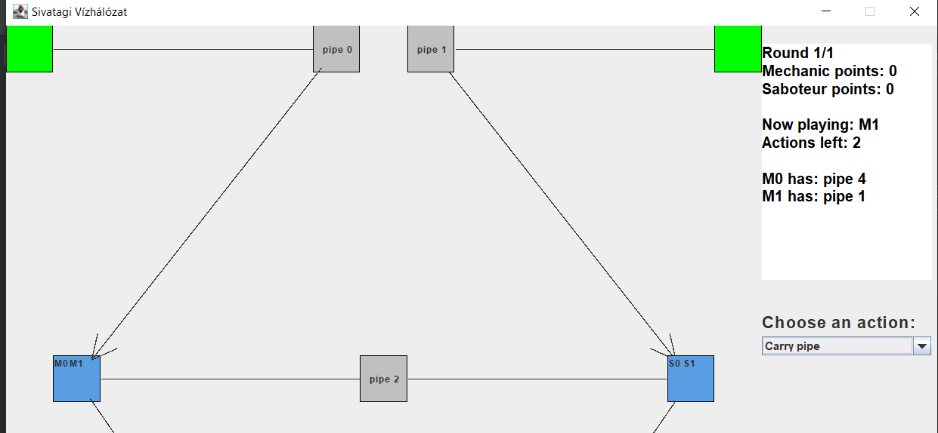
Test Case ID |  | Pipe02 | Test Case Description | Cső sikertelen felvétele szerelővel (Mechanic)

Tester's Name |  | Dávid | Date Tested | 2024-05-17 | Test Case (Pass/Fail/Not Executed) |  | Fail

Test Conditions

Step # | Step Details |  | Expected Results | Actual Results |  | Pass / Fail / Not executed / Suspended |  | Comments

1 | Játék elindítása |  | A játék elindul | As expected |  | Pass
2 | Az első szerelővel próbálj meg felvenni egy olyan csövet ami nem szomszédos a pumpával amin áll |  | A szerelő akciópontjai csökkennek egyel, de nem veszi fel a csövet | Egy távoli csövet is sikerült felvenni |  | Fail |  | Azt a lehetőséget nem vizsgáljuk hogy nem szomszédos csövet veszünk fel és ez esetben is lefut a cső felvétel kódja
2.1 | Válaszd ki oldalt a "Carry pipe" lehetőséget |  | -
2.2 | Kattints a felvenni kívánt NEM szomszédos csőre |  | -

Pump02
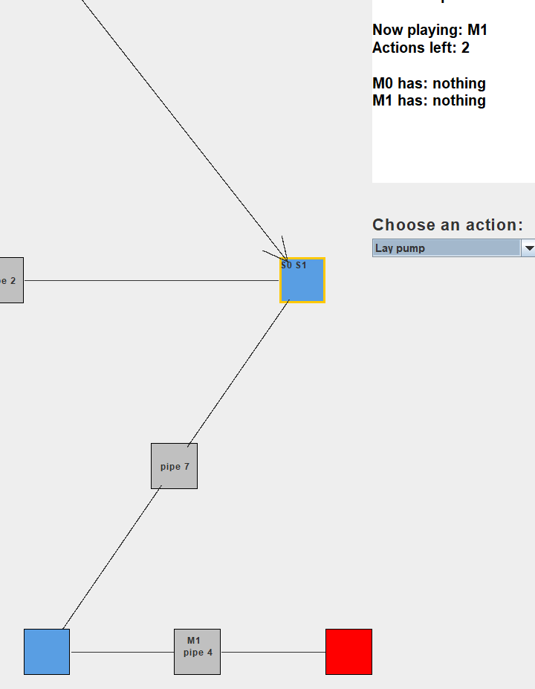
Test Case ID |  | Pump02 | Test Case Description | Pumpa felvétele majd lehelyezése csövön

Tester's Name |  | Dávid | Date Tested | 2024-05-17 | Test Case (Pass/Fail/Not Executed) |  | Pass

Test Conditions

Step # | Step Details |  | Expected Results | Actual Results |  | Pass / Fail / Not executed / Suspended |  | Comments

1 | Játék elindítása |  | A játék elindul | As expected |  | Pass
2 | Az első szerelővel mozogj a legközelebbi ciszternára |  | A játékos átkerül a ciszternára | As expected |  | Pass
2.1 | Válaszd ki oldalt a "move" lehetőséget |  | -
2.2 | Kattints az elemre ahova mozogni szeretnél |  | A szerelő a kiválasztott elemre lép | As expected |  | Pass
2.3 | Ismételd meg a 2.1 és 2.2 lépést amíg a ciszternára jutsz |  | A szerelő a ciszternán áll | As expected |  | Pass
3 | Add tovább a köröket amíg a ciszternán ahol a szerelő áll keletkezik egy pumpa és éppen az a szerelő kerül sorra |  | -
4 | Vedd fel a szerelővel az új pumpát |  | Eltűnik a pumpa a ciszternából és a szerelőhöz kerül | As expected |  | Pass
4.1 | Válaszd ki oldalt a "carry pump" lehetőséget |  | Eltűnik a pumpa a ciszternából és a szerelőhöz kerül | As expected |  | Pass
5 | Lépj a szerelővel a szomszédos csőre |  | A szerelő a szomszédos csőre kerül | As expected |  | Pass
5.1 | Válaszd ki oldalt a "move" lehetőséget |  | -
5.1 | Kattints a szomszédos csőre ahova mozogni szeretnél |  | A szerelő a kiválasztott csőre lép | As expected |  | Pass
6 | Tedd le a pumpát a cső közepére, ehhez válszd ki a Lay pump opciót az oldalsó legördülő menüből |  | A pumpa a cső közepére kerül, azaz a meglévő és egy "új" cső közé kerül és a szerelő zsebéből kikerül a pumpa | As expected |  | Pass

